상품제안서
세도나 스마트사각 네임펜 3색세트 | 상품코드: S02805

 |  |  |  |  |  |  | 02-713-8555 | www.synergygift.co.kr
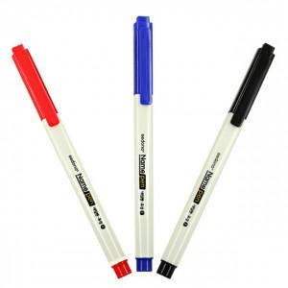 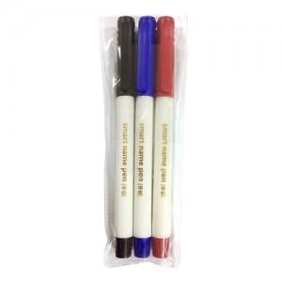

【상세/제작정보】 | .

【인쇄/포장옵션】 | 실크 / OPP(비닐)

【공급단가】 | 수량 | 500~ | 1,000~ | 2,000~ | 3,000~ | 5,000~
*VAT별도 | 단가 | 880원 | 850원 | 820원 | 790원 | 770원

【상품 URL】 | https://www.synergygift.co.kr:443/src/goods_detail.php?gdno=3672

